助成事業申請書（共募・様式1）
【 様 式 2 】
 |  |  |  |  |  |  |  |  | 令和 年 月 日

令和8年度 越前市共同募金委員会助成事業完了報告書

越前市共同募金委員会 会長 殿

 |  |  | 団 体 名 |  | （フリガナ）
 |  |  | ※法人の場合は、 法人格から記入
 |  |  | 代 表 者 |  | 役職 |  |  | 氏名（フリガナ）
 |  |  |  |  |  |  |  |  |  |  | ㊞
 |  |  | 報告書作成者
 |  |  | 電話番号 （報告書問合せ先）

 | 助成事業が完了したので、越前市共同募金委員会助成実施要綱第９条の規定に基づき
 | 下記のとおり報告します。

記

 | １ 事 業 名
 | ２ 事業完了日 |  |  |  |  | 令和 年 月 日
 | ３ 添付書類（チェック）

 | □領収書の写し（コピー） |  |  |  |  |  | □寄付者へのメッセージ（ありがとうメッセージ）
 | □事業に関するチラシ等 |  |  |  |  |  | □事業の写真
 |  |  |  |  |  |  | □（ ）

４ 助成事業実施状況

 | 事 業 内 容（期日・会場・参加対象等）
 | （例）令和〇年〇月〇日（〇） 〇〇の集い 〇〇センター 〇〇人

5 事業の成果

6 事業資金の受払状況
 | ■経費の内訳【支出】 |  | ※越前市共同募金委員会助成事業申請書の項目名と同一であること

 | 項 目 | 内訳（支払先も記入） |  |  |  |  |  |  |  | 金額（円）

 | 合 計

 | ■資金の内訳【収入】 |  | ※内訳例：自己財源…会費等 利用者負担…参加費等

 | 項 目 | 内 訳 |  |  |  |  |  |  |  | 金額（円）
 | 事業申請による助成金 | R8共同募金助成金
 | 募金活動による助成金 | R8共同募金助成金（募金活動分）
 | 自己財源
 | 利用者負担
 | その他の収入

 | 合 計

寄付者へのメッセージ （ありがとうメッセージ）

 | 団体名

 | 活動写真
 | 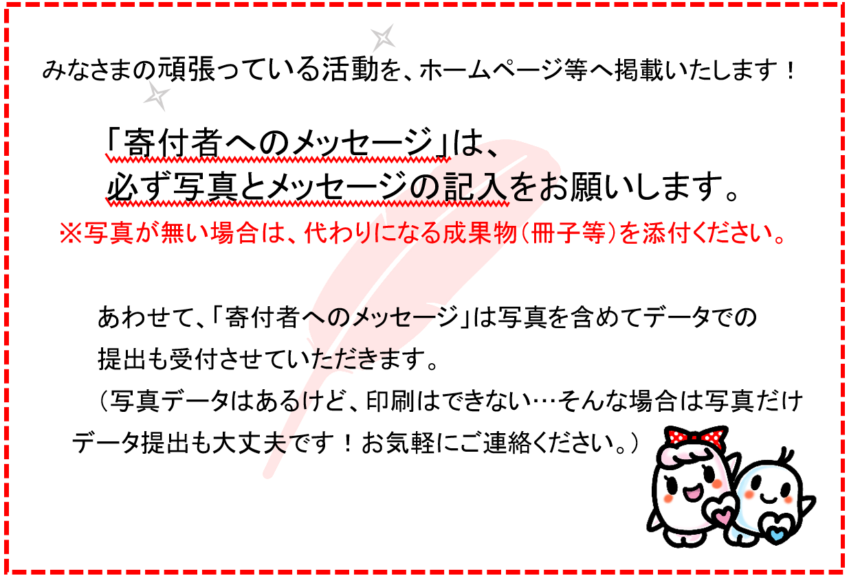
 | R8実施回数 |  |  |  |  | R8総利用者数
 |  |  |  | 回 |  |  |  |  |  | 人

 | 感謝のことば

 | ※ここに記載する内容は寄付者への礼状等に使用させていただきます。
 | インターネットや広報紙でも紹介されることがありますので、個人のお写真
 | や個人情報を掲載される場合は、同意を得たうえで添付をお願いします。

